フロア図
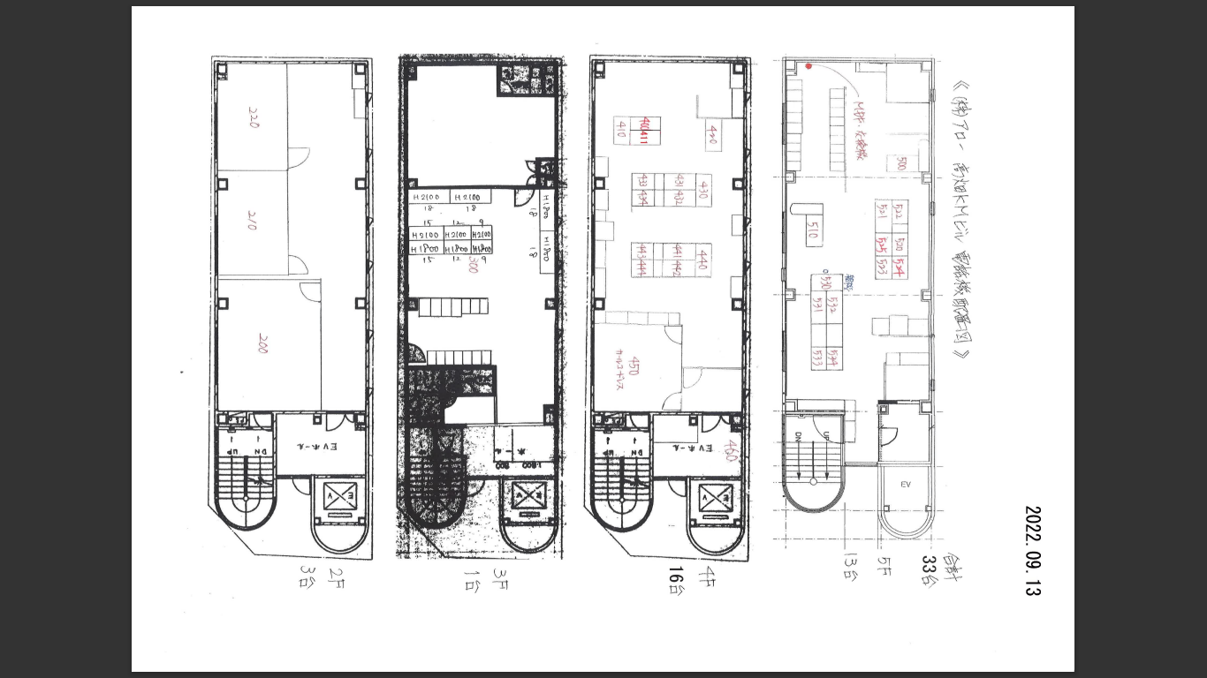

<30>
<29>
<28>
<27>
<1>
<8>
<25>
<23>
<26>
<24>
<31>
<19>
<22>
<2>
<10>
<11>
<13>
<12>
<14>
<33>
<3>
<9>
<15>
<17>
<20>
<21>
<18>
<16>
<575>>
単体
<4>
鳴動なし

モード切替
353-8821
モード切替
353-9900

モード切替
354-4500

鳴動なし
鳴動なし
鳴動なし

鳴動なし

鳴動なし
<7>
鳴動なし
<6>
鳴動なし
<5>

